Worksheet
 |  |  | 107497, г. Москва ул. Монтажная, д.3 тел/факс: +7(495) 540-50-88, +7(495) 585-07-05 e-mail: info@td-sp.ru www.spetsperchatka.ru
Коммерческое предложение

№ п.п. | НАИМЕНОВАНИЕ/ФОТО | АРТИКУЛ | СВОЙСТВА | ЦЕНА Опт. с НДС
4 | 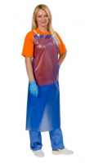 Фартук ПВХ ЩИТ-1 облегченный КЩС до 50% (86 см х 112 см) | ФАР001 | Вид изделия: Фартук Производитель: ТД Спецперчатка Сделано в России: Да Материал основы: ПВХ Стойкость к кислотам %: до 50 Сертификация: Сертификат ТР ТС 019/2011 Стойкость к щелочам %: до 50 Защита от воды: ДА Страна изготовления: РОССИЯ Толщина, мм: 0,15 | 253.5 руб. за шт
5 | 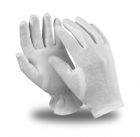 Перчатки АТОМ упак.12 пар (TT-44/MG-103) (все) | ПЕР867 | Вид изделия: Перчатки Производитель: Manipula Specialist Материал основы: 100% хлопок Материал покрытия: Без покрытия Подкладка: Без подкладки Сертификация: Декларация ТР ТС 019/2011 Длина, мм: 260 Кратность продажи: 12 | 86.4 руб. за пар
6 |  Фартук ПВХ ЩИТ-1 ЭКО облегченный КЩС до 50% | ФАР002 | Вид изделия: Фартук Производитель: ТД Спецперчатка Материал основы: ПВХ Стойкость к кислотам %: до 50 Сертификация: Сертификат ТР ТС 019/2011 Стойкость к щелочам %: до 50 Защита от воды: ДА Страна изготовления: Китай Толщина, мм: 0,10 | 144.3 руб. за шт
7 | 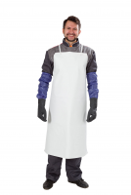 Фартук ПВХ ЩИТ-2 КЩС до 80% уплотненный (86 см х 112 см белый) | ФАР010 | Вид изделия: Фартук Производитель: ТД Спецперчатка Сделано в России: Да Материал основы: ПВХ Стойкость к кислотам %: до 80 Сертификация: Сертификат ТР ТС 019/2011 Стойкость к щелочам %: до 80 Защита от воды: ДА Страна изготовления: РОССИЯ Толщина, мм: 0,50 | 546.00 руб. за шт
8 | 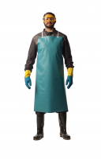 Фартук ПВХ ЩИТ-2 КЩС до 80% уплотненный (86 см х 112 см зеленый) | ФАР010 | Вид изделия: Фартук Производитель: ТД Спецперчатка Сделано в России: Да Материал основы: ПВХ Стойкость к кислотам %: до 80 Сертификация: Сертификат ТР ТС 019/2011 Стойкость к щелочам %: до 80 Защита от воды: ДА Страна изготовления: РОССИЯ Толщина, мм: 0,50 | 546.00 руб. за шт
10 | 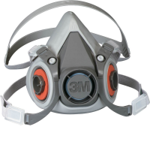 Полумаска серии 6000 3М 6200 размер средний | РЕС01802 | Вид изделия: Полумаска Производитель: 3М Артикул производителя: 7000038221 Сертификация: Сертификат ТР ТС 019/2011 Тип крепления фильтров: Байонетное Органические пары и газы с t ⁰ кипения выше 65⁰C: ДА Неорганические газы и пары: ДА Кислые газы и пары: ДА Амиак и его органические производные: ДА Твердые и жидкие аэрозоли, пыль: ДА Формальдегид: ДА Пары ртути: ДА | 1436.00 руб. за шт
11 | 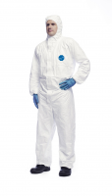 Комбинезон защитный Тайвек® 500 Xpert цвет БЕЛЫЙ (Размер XL (54-58)) | КОМ800 | Вид изделия: Комбинезон Производитель: DuPont™ Основной цвет: Белый Пол: Универсальный Состав материала: Tyvek® Плотность материала, г/м2: 41 Сертификация: Сертификат ТР ТС 019/2011 | 972.00 руб. за шт
12 | 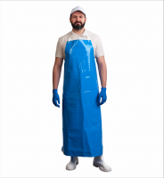 Фартук ЛАРИПОЛ® полиуретановый уплотненный (90 см х 115 см синий) | ФАР013 | Вид изделия: Фартук Производитель: ТД Спецперчатка Сделано в России: Да Материал основы: Полиуретан Сертификация: Декларация ТР ТС 019/2011 Защита от воды: ДА Страна изготовления: РОССИЯ Толщина, мм: 0,3 | 882.00 руб. за шт
13 | 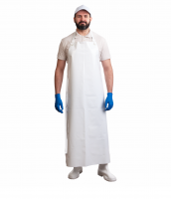 Фартук ЛАРИПОЛ® полиуретановый уплотненный (90 см х 130 см белый) | ФАР013 | Вид изделия: Фартук Производитель: ТД Спецперчатка Сделано в России: Да Материал основы: Полиуретан Сертификация: Декларация ТР ТС 019/2011 Защита от воды: ДА Страна изготовления: РОССИЯ Толщина, мм: 0,3 | 858.00 руб. за шт
14 |  Фартук ЛАРИСАН® цельнокроеный полиуретановый облегченный (830 мм х 1500 мм белый) | ФАР011 | Вид изделия: Фартук Производитель: ТД Спецперчатка Материал основы: Полиуретан Сертификация: Декларация ТР ТС 019/2011 Защита от воды: ДА Страна изготовления: РОССИЯ Толщина, мм: 0,15 | 542.1 руб. за шт
15 | 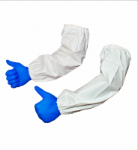 Нарукавник РУКАС® полиуретановый (46 см х 22 см белый) | НАР016 | Вид изделия: Нарукавники Производитель: ТД Спецперчатка Сделано в России: Да Материал основы: Полиуретан Сертификация: Отказное письмо Защита от воды: ДА Страна изготовления: РОССИЯ Толщина, мм: 0,15 Кратность продажи: 2 | 128.7 руб. за шт
16 | 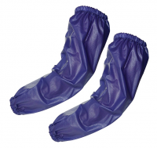 Нарукавники ПВХ АНАРАКС VS-020 (46 см х 22 см синий) | НАР002 | Вид изделия: Нарукавники Производитель: ТД Спецперчатка Материал основы: ПВХ Стойкость к кислотам %: до 50 Сертификация: Сертификат ТР ТС 019/2011 Стойкость к щелочам %: до 50 Страна изготовления: Китай Длина, мм: 460 Вес, грамм: 100 | 128.7 руб. за пар
17 | 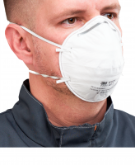 Полумаска фильтрующая противоаэрозольная 3M™ 8101 FFP1 (4 ПДК) | РЕС002 | Вид изделия: Респиратор Производитель: 3М Сделано в России: Да Соответствует требованиям ФСС: ДА Артикул производителя: 7000039804 Форма: Купольный Класс защиты FFP: FFP1 Наличие клапана выдоха: Без клапана выдоха Сертификация: Сертификат ТР ТС 019/2011 Страна изготовления: РОССИЯ Вес, грамм: 9 | 36.00 руб. за шт
18 | 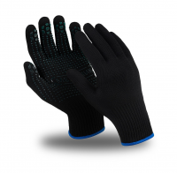 Перчатки МЕХАНИК БЛЭК нейлоновые с ПВХ (TNG-30/MG-114) (Размер 10) | ПЕР823 | Вид изделия: Перчатки Производитель: Manipula Specialist Сделано в России: Да Материал основы: Хлопок/нейлон Материал покрытия: ПВХ Подкладка: Без подкладки Сертификация: Декларация ТР ТС 019/2011 Страна изготовления: РОССИЯ Длина, мм: 260 | 86.4 руб. за пар
19 | 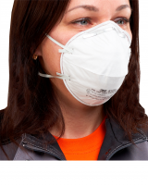 Полумаска фильтрующая противоаэрозольная 3M™ 8102 FFP2 (12 ПДК) | РЕС003 | Вид изделия: Респиратор Производитель: 3М Сделано в России: Да Соответствует требованиям ФСС: ДА Артикул производителя: 7000039805 Форма: Купольный Класс защиты FFP: FFP2 Наличие клапана выдоха: Без клапана выдоха Сертификация: Сертификат ТР ТС 019/2011 Страна изготовления: РОССИЯ Вес, грамм: 10 | 40.8 руб. за шт
20 | 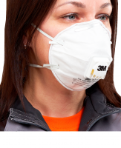 Полумаска фильтрующая противоаэрозольная 3M™ 8112 с клапаном, FFP1(4 ПДК) | РЕС012 | Вид изделия: Респиратор Производитель: 3М Сделано в России: Да Соответствует требованиям ФСС: ДА Артикул производителя: 7100050787 Форма: Купольный Класс защиты FFP: FFP1 Наличие клапана выдоха: С клапаном выдоха Сертификация: Сертификат ТР ТС 019/2011 Страна изготовления: РОССИЯ Кратность продажи: 10 Вес, грамм: 12 | 66.5 руб. за шт
21 | 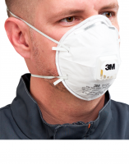 Полумаска фильтрующая противоаэрозольная 3M™ 8122 с клапаном, FFP2 (12 ПДК) | РЕС022 | Вид изделия: Респиратор Производитель: 3М Сделано в России: Да Соответствует требованиям ФСС: ДА Артикул производителя: 7100050788 Форма: Купольный Класс защиты FFP: FFP2 Наличие клапана выдоха: С клапаном выдоха Сертификация: Сертификат ТР ТС 019/2011 Страна изготовления: РОССИЯ Кратность продажи: 10 Вес, грамм: 13 | 73.5 руб. за шт
22 | 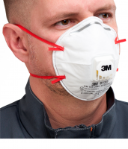 Полумаска фильтрующая противоаэрозольная 3M™ 8132 с клапаном, FFP3 (50 ПДК) | РЕС021 | Вид изделия: Респиратор Производитель: 3М Сделано в России: Да Артикул производителя: 7100020181 Форма: Купольный Класс защиты FFP: FFP3 Наличие клапана выдоха: С клапаном выдоха Сертификация: Сертификат ТР ТС 019/2011 Страна изготовления: РОССИЯ Кратность продажи: 10 Вес, грамм: 11 | 108.5 руб. за шт
23 | 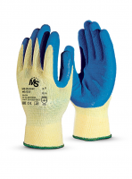 Перчатки MS ЛАТЕКС (MC 010/MS-141) (Размер 10(XL)) | ПЕР879 | Вид изделия: Перчатки Производитель: Manipula Specialist Артикул производителя: Пер 680 Материал основы: Хлопок/полиэфир Материал покрытия: Латекс Сертификация: Декларация ТР ТС 019/2011 Длина, мм: 280 | 95.1 руб. за пар
24 | 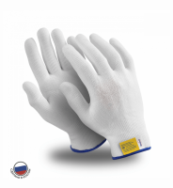 Перчатки МИКРОН нейлоновые белые упак.10 пар (TNY-24/MG-101) (Размер 10) | ПЕР819 | Вид изделия: Перчатки Производитель: Manipula Specialist Сделано в России: Да Материал основы: Нейлон Материал покрытия: Без покрытия Подкладка: Без подкладки Сертификация: Декларация ТР ТС 019/2011 Страна изготовления: РОССИЯ Длина, мм: 230 Кратность продажи: 10 | 47.1 руб. за пар
25 | 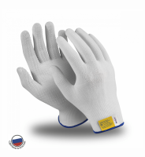 Перчатки МИКРОН нейлоновые с ПВХ белые упак.10 пар (TNG-27/MG-111) (Размер 10) | ПЕР821 | Вид изделия: Перчатки Производитель: Manipula Specialist Сделано в России: Да Материал основы: Нейлон Материал покрытия: ПВХ Подкладка: Без подкладки Сертификация: Декларация ТР ТС 019/2011 Страна изготовления: РОССИЯ Длина, мм: 230 Кратность продажи: 10 | 52.8 руб. за пар
26 | 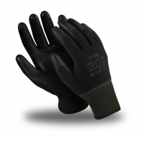 Перчатки МИКРОПОЛ (ТРU-12/MG-161) нейлон с п/у , черный (Размер 10) | ПЕР835 | Вид изделия: Перчатки Производитель: Manipula Specialist Материал основы: Нейлон Материал покрытия: Полиуретан Подкладка: Без подкладки Сертификация: Декларация ТР ТС 019/2011 Длина, мм: 260 | 105.6 руб. за пар
27 | 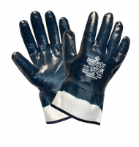 Перчатки нитриловые DIGGERMAN® КП (Размер 10) | ПЕР318 | Вид изделия: Перчатки Производитель: ТД Спецперчатка Материал основы: Джерси (х/б) Материал покрытия: Нитрил Стойкость к кислотам %: до 50 Сертификация: Сертификат ТР ТС 019/2011 Стойкость к щелочам %: до 50 Стойкость к органическим растворителям: ДА Защита от воды: ДА Стойкость к спиртам: ДА Длина, мм: 270 | 102.6 руб. за пар
28 | 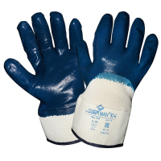 Перчатки нитриловые DIGGERMAN® КЧ (Размер 10) | ПЕР319 | Вид изделия: Перчатки Производитель: ТД Спецперчатка Материал основы: Джерси (х/б) Материал покрытия: Нитрил Сертификация: Сертификат ТР ТС 019/2011 Стойкость к органическим растворителям: ДА Стойкость к спиртам: ДА Длина, мм: 270 | 91.2 руб. за пар
29 | 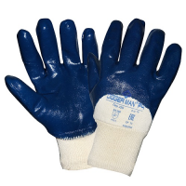 Перчатки нитриловые DIGGERMAN® РЧ (Размер 10) | ПЕР320 | Вид изделия: Перчатки Производитель: ТД Спецперчатка Материал основы: Джерси (х/б) Материал покрытия: Нитрил Сертификация: Сертификат ТР ТС 019/2011 Стойкость к органическим растворителям: ДА Стойкость к спиртам: ДА Длина, мм: 270 | 82.1 руб. за пар
30 | 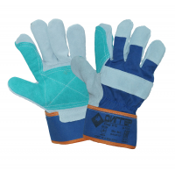 Перчатки ДИГГЕР спилковые комбинированные усиленные (Размер 10,5) | ПЕР613 | Вид изделия: Перчатки Производитель: ТД Спецперчатка Материал основы: Спилок/Ткань Материал покрытия: Спилок Подкладка: Флис Сертификация: Декларация ТР ТС 019/2011 Страна изготовления: Индия Длина, мм: 270 | 182.4 руб. за пар
31 | 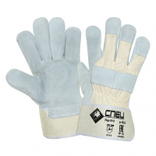 Перчатки СПЕЦ спилковые комбинированные (Размер 10,5) | ПЕР612 | Вид изделия: Перчатки Производитель: ТД Спецперчатка Материал основы: Спилок/Ткань Подкладка: Флис Сертификация: Декларация ТР ТС 019/2011 Страна изготовления: Индия Длина, мм: 270 | 136.8 руб. за пар
32 | 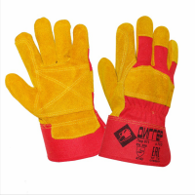 Перчатки ДИГГЕР спилковые комбинированные усиленные желтые (Размер 10,5) | ПЕР611 | Вид изделия: Перчатки Производитель: ТД Спецперчатка Материал основы: Спилок/Ткань Материал покрытия: Спилок Подкладка: Флис Сертификация: Декларация ТР ТС 019/2011 Длина, мм: 270 | 216.00 руб. за пар
33 | 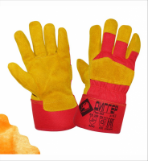 Перчатки ДИГГЕР спилковые комбинированные утепленные желтые (Размер 10,5) | ПЕР602 | Вид изделия: Перчатки Производитель: ТД Спецперчатка Материал основы: Спилок/Ткань Подкладка: Искусственный мех Утеплитель: Искусственный мех Сертификация: Сертификат ТР ТС 019/2011 Длина, мм: 270 | 255.4 руб. за пар
34 | 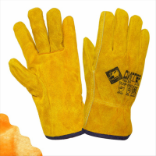 Перчатки ДИГГЕР цельноспилковые желтые утепленные (Размер 10,5) | ПЕР316 | Вид изделия: Перчатки Производитель: ТД Спецперчатка Материал основы: Спилок Подкладка: Искусственный мех Утеплитель: Искусственный мех Сертификация: Сертификат ТР ТС 019/2011 Страна изготовления: Китай Длина, мм: 270 | 273.6 руб. за пар
35 | 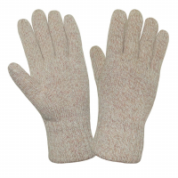 АЙСЕР ® Перчатки шерстяные (утеп.Тинсулейт) (Размер 11) | ПЕР700 | Вид изделия: Перчатки Производитель: ТД Спецперчатка Материал основы: Шерсть Материал покрытия: Без покрытия Утеплитель: Thinsulate 40C Сертификация: Сертификат ТР ТС 019/2011 Длина, мм: 270 | 383.4 руб. за пар
36 | 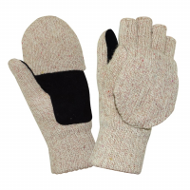 АЙСЕР ® Перчатки-варежки со спилковыми накладками (утеп. Тинсулейт) (Размер 11) | ПЕР702 | Вид изделия: Перчатки-варежки Производитель: ТД Спецперчатка Материал основы: Шерсть Материал покрытия: Спилок Утеплитель: Thinsulate 40C Сертификация: Сертификат ТР ТС 019/2011 Длина, мм: 270 | 567.00 руб. за пар
37 | 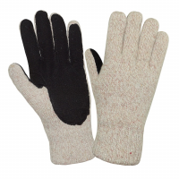 АЙСЕР ® Перчатки шерстяные со спилковыми накладками (утеп. Тинсулейт) (Размер 11) | ПЕР701 | Вид изделия: Перчатки Производитель: ТД Спецперчатка Материал основы: Шерсть Материал покрытия: Спилок Утеплитель: Thinsulate 40C Производитель: ТД Спецперчатка Сертификация: Сертификат ТР ТС 019/2011 Длина, мм: 270 | 540.00 руб. за пар
38 |  Фартук ЛАРИСАН® цельнокроеный полиуретановый уплотненный (830 мм х 1500 мм синий) | ФАР016 | Вид изделия: Фартук Производитель: ТД Спецперчатка Материал основы: Полиуретан Сертификация: Декларация ТР ТС 019/2011 Защита от воды: ДА Страна изготовления: РОССИЯ Толщина, мм: 0,3 | 897.00 руб. за шт
39 | 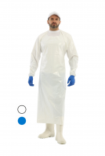 Фартук ЛАРИСАН® КОМБО полиуретановый с рукавами (90 см х 140 см синий) | ФАР015 | Вид изделия: Фартук Производитель: ТД Спецперчатка Материал основы: Полиуретан Сертификация: Декларация ТР ТС 019/2011 Защита от воды: ДА Страна изготовления: РОССИЯ Толщина, мм: 0,15 | 1092.00 руб. за шт
40 | 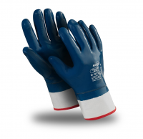 Перчатки ТЕХНИК КП (TN-01/MG-224) (Размер 11(XL)) | ПЕР805 | Вид изделия: Перчатки Производитель: Manipula Specialist Материал основы: Джерси (х/б) Материал покрытия: Нитрил Подкладка: Без подкладки Стойкость к кислотам %: до 50 Сертификация: Сертификат ТР ТС 019/2011 Стойкость к щелочам %: до 50 Защита от воды: ДА Стойкость к спиртам: ДА Длина, мм: 290 | 296.7 руб. за пар
41 | 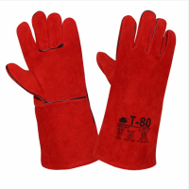 Краги Т-80 спилковые красные тип ТРЕК (флисовая подкладка) (Размер 10,5) | КРА007 | Вид изделия: Краги сварщика Производитель: ТД Спецперчатка Материал основы: Спилок Подкладка: Флис/Х/б ткань Сертификация: Сертификат ТР ТС 019/2011 Длина, мм: 350 | 273.6 руб. за пар
42 | 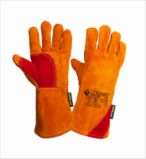 Краги ГРЕНАДЕР спилковые желтые (Размер 11) | КРА008 | Вид изделия: Краги сварщика Производитель: ТД Спецперчатка Материал основы: Спилок Материал покрытия: Спилок Подкладка: Флис/Х/б ткань Сертификация: Сертификат ТР ТС 019/2011 Длина, мм: 400 | 364.8 руб. за пар
43 | 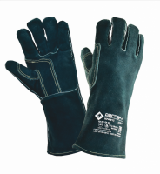 Краги ДИГГЕР+ спилковые зеленые с кевларовой нитью (Размер 10,5) | КРА012 | Вид изделия: Краги сварщика Производитель: ТД Спецперчатка Материал основы: Спилок Материал покрытия: Спилок Подкладка: Флис/Х/б ткань Сертификация: Сертификат ТР ТС 019/2011 Длина, мм: 350 | 410.4 руб. за пар
44 | 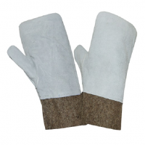 Вачеги цельнокройные | ВАЧ001 | Вид изделия: Вачеги Производитель: РОССИЯ Сделано в России: Да Сертификация: Сертификат ТР ТС 019/2011 | 392.1 руб. за пар
45 | 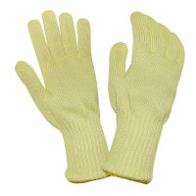 Перчатки кевларовые от повышенных темпер.и порезов (уплот.) с х/б вставкой ТЕРМА (Размер 11) | ПЕР013 | Вид изделия: Перчатки Производитель: РОССИЯ Сделано в России: Да Артикул производителя: С06 Материал основы: Kevlar® Материал покрытия: Без покрытия Сертификация: Сертификат ТР ТС 019/2011 Страна изготовления: РОССИЯ | 1436.4 руб. за пар
46 | 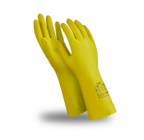 Перчатки БЛЕСК (L-F-01/CG-941) (Размер 10-10,5) | ПЕР825 | Вид изделия: Перчатки Производитель: Manipula Specialist Соответствует требованиям ХАССП: ДА Материал основы: Латекс Материал покрытия: Без покрытия Подкладка: Без подкладки Внутренняя обработка: Хлопковое напыление Стойкость к кислотам %: до 50 Сертификация: Сертификат ТР ТС 019/2011 Стойкость к щелочам %: до 50 Стойкость к органическим растворителям: ДА Защита от воды: ДА Стойкость к спиртам: ДА Длина, мм: 300 Толщина, мм: 0,40 | 91.2 руб. за пар
47 | 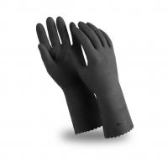 Перчатки КЩС-1 (L-U-03/CG-942) (Размер 10(XL)) | ПЕР827 | Вид изделия: Перчатки Производитель: Manipula Specialist Соответствует требованиям ХАССП: ДА Материал основы: Латекс Материал покрытия: Без покрытия Подкладка: Без подкладки Внутренняя обработка: ионы серебра Silver® Стойкость к кислотам %: до 80 Сертификация: Сертификат ТР ТС 019/2011 Стойкость к щелочам %: до 50 Стойкость к органическим растворителям: ДА Защита от воды: ДА Стойкость к спиртам: ДА Длина, мм: 300 Толщина, мм: 0,50 | 112.4 руб. за пар
48 | 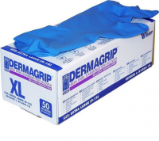 Перчатки DERMAGRIP HIGH RISK (уп. 25 пар) (Размер XL) | ПЕР101РУ | Вид изделия: Перчатки Производитель: WRP Малайзия Материал основы: Латекс Внутренняя обработка: Без обработки Стойкость к кислотам %: до 20 Сертификация: Декларация ТР ТС 019/2011 Стойкость к щелочам %: до 20 Стойкость к органическим растворителям: ДА Защита от воды: ДА Стойкость к спиртам: ДА Длина, мм: 290 Толщина, мм: 0,35 | 1138.50 руб. за упак
49 | 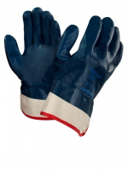 Перчатки ХАЙКРОН (27-805)/ActivArmr (Размер 11) | ПЕР900 | Вид изделия: Перчатки Производитель: Ansell Материал основы: Джерси (х/б) Материал покрытия: Нитрил Сертификация: Сертификат ТР ТС 019/2011 Защита от воды: ДА Длина, мм: 270 | 273.6 руб. за пар
50 | 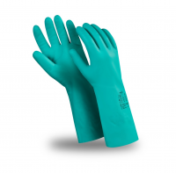 Перчатки ДИЗЕЛЬ (N-F-06/CG-922) (Размер 10(XL)) | ПЕР831 | Вид изделия: Перчатки Производитель: Manipula Specialist Соответствует требованиям ХАССП: ДА Материал основы: Нитрил Материал покрытия: Без покрытия Подкладка: Без подкладки Внутренняя обработка: Хлопковое напыление Стойкость к кислотам %: до 80 Сертификация: Сертификат ТР ТС 019/2011 Стойкость к щелочам %: до 50 Стойкость к органическим растворителям: ДА Защита от воды: ДА Стойкость к спиртам: ДА Длина, мм: 330 Толщина, мм: 0,38 | 212.2 руб. за пар
1 | Комбинезон КАСПЕР цвет белый 40 г/м2 (все) | КОМ100 | Вид изделия: Комбинезон Производитель: ТД Спецперчатка Сделано в России: Да Основной цвет: Белый Пол: Универсальный Состав материала: Спанбонд (полипропилен - 100%) Плотность материала, г/м2: 40 Сертификация: Декларация ТР ТС 019/2011 Страна изготовления: РОССИЯ | 116.1 руб. за шт
2 | 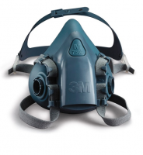 Полумаска серии 7500 3М 7502 (силикон) размер средний | РЕС01902 | Вид изделия: Полумаска Производитель: 3М Артикул производителя: 7000104177 Сертификация: Сертификат ТР ТС 019/2011 Тип крепления фильтров: Байонетное Органические пары и газы с t ⁰ кипения выше 65⁰C: ДА Неорганические газы и пары: ДА Кислые газы и пары: ДА Амиак и его органические производные: ДА Твердые и жидкие аэрозоли, пыль: ДА Формальдегид: ДА Пары ртути: ДА | 2760.00 руб. за шт
3 | 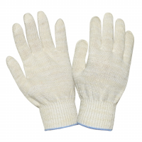 Перчатки трикотажные х/б "ЭКСТРА" 10 кл. (48 грамм) (Размер 10) | ПЕР002 | Вид изделия: Перчатки Производитель: ТД Спецперчатка Сделано в России: Да Соответствует требованиям ФСС: ДА Материал основы: Хлопок/полиэфир Материал покрытия: Без покрытия Сертификация: Декларация ТР ТС 019/2011 Страна изготовления: РОССИЯ | 17.9 руб. за пар
9 | 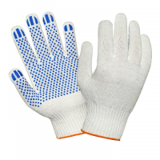 Перчатки трикотажные х/б с ПВХ "СТАНДАРТ" 10 кл. (48 грамм) (Размер 10) | ПЕР507 | Вид изделия: Перчатки Производитель: ТД Спецперчатка Сделано в России: Да Материал основы: Хлопок/полиэфир Материал покрытия: ПВХ Сертификация: Декларация ТР ТС 019/2011 Страна изготовления: РОССИЯ | 13.7 руб. за пар

